Voorblad
Nota van Wijzigingen

Europese aanbesteding volgens de mededingingsprocedure met onderhandeling

 | Stichting Nationale Opera & Ballet
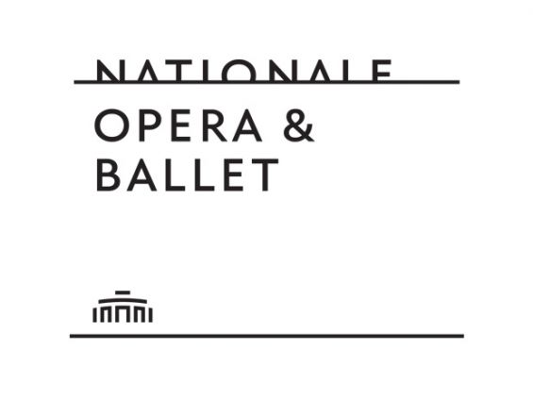

Opgesteld door: |  | Nationale Opera & Ballet v10 20-07-2020 Referentie TenderNed -
Versie
Datum
Kenmerk
Deze aanbesteding heeft tot doel om een Opdracht te verstrekken voor de verwerving van de “Oplossing Kaartverkoop voor voorstellingen van Nationale Opera & Ballet en hieraan gekoppelde diensten” (verder: ‘Oplossing Kaartverkoop’) die Opdrachtgever Nationale Opera & Ballet (verder: ‘NO&B’) is gestart. Deze Nota van Inlichtingen heeft als doel antwoorden te geven op vragen en overige op-en aanmerkingen die naar voren zijn gekomen naar aanleiding van de aanbestedingsstukken. Het betreft vragen en op- en aanmerkingen van Deelnemers, dan wel geconstateerde onjuist- of onvolkomenheden door NO&B zelf.

